Instructivo

 | INSTRUCTIVO

NOMBRE | FORMATO CASOS DE PRUEBA
OBJETIVO | Establecer los casos de prueba, por escenario, a realizar. Incluir los resultados de las pruebas, paso a paso.
INSTRUCCIONES | 1. Determine el listado de escenarios que van a ser probados.
 | 2. Determine, por cada escenario, las pruebas a realizar, clasificándolas por caso de prueba.
 | 3. A la hoja denominada "NombreCasoPrueba", asígnele un nombre que corresponda al caso de prueba que va a incluir en ella.
 | 4. Para cada caso de prueba diligencie la información correspondiente:
 | Caso de prueba N°: Nombre asignado al caso de prueba. Asegúrese de establecer un estándar para esta numeración. Escenario: Nombre del escenario al que pertenece el caso de prueba. Descripción: Descripción de la prueba que se va a realizar con el caso de prueba. Próposito: Justificación de la necesidad de realizar la prueba. Prerrequisitos: Establecer lo necesario para poder ejecutar el caso de prueba. Si se requieren datos específicos, detallarlos en esta sección o en una hoja aparte, si lo amerita. Tipo: Indicara si se trata de una prueba operativa (caso que puede suceder durante la ejecución en producción) o de verificación (pruebas que se realizan para verificar casos como grabación en la base de datos, almacenamiento de documentos, etc. Fecha ejecución: Fecha de ejecución de la prueba. Ejecutado por: Nombre de la persona que ejecuta la prueba.
 | 5. Establecer uno a uno los pasos del caso de prueba.
 | 6. Por cada uno de los pasos de prueba, indicar las variables de entrada y sus respectivos valores. ( Elaborar y referenciar documentos XML de entrada y salida en el caso que aplique )
 | 6. Por cada uno de los pasos de prueba, indicar las salidas esperadas (variable por varible) y sus respectivos valores.
 | 7. Cuando se ejecuten las pruebas, indicar los resultados obtenidos, indicando las variables y sus respectivos valores.
 | 8. Al ejecutar las pruebas, diligenciar las siguientes columnas según corresponda:
 | ¿Pasó?: Si el caso fue ejecutado exitosamente, con los resultados esperados, escribir "Sí". De lo contrario, escribir "No". ¿Falló?: Si se presentaron fallos durante la ejecución del caso, que no impidieron finalizar su ejecución, escribir "Sí". ¿Error?: Si se presentaron errores durante la ejecución del caso, que impidieron finalizar su ejecución, escribir "Sí". Observaciones: Diligenciar las observaciones que se consideren pertinentes. Tener en cuenta que en caso de diligenciarse la columna "¿Falló?" o "¿Error", es obligatorio indicar en la presente columna la descripción del fallo o error presentado.
 | 9. La hoja "Contenido" debe diligenciarse a modo de índice, incluyendo una a una las hojas que contienen los casos de prueba, indicando el número del caso, el escenario al que pertenece y la hoja en la que se encuentra. Se sugiere que en la columna "Nombre hoja" se empleen hipervínculos para dirigir al usuario a la hoja correspondiente.

ConsultarSaldoVidaBitacora
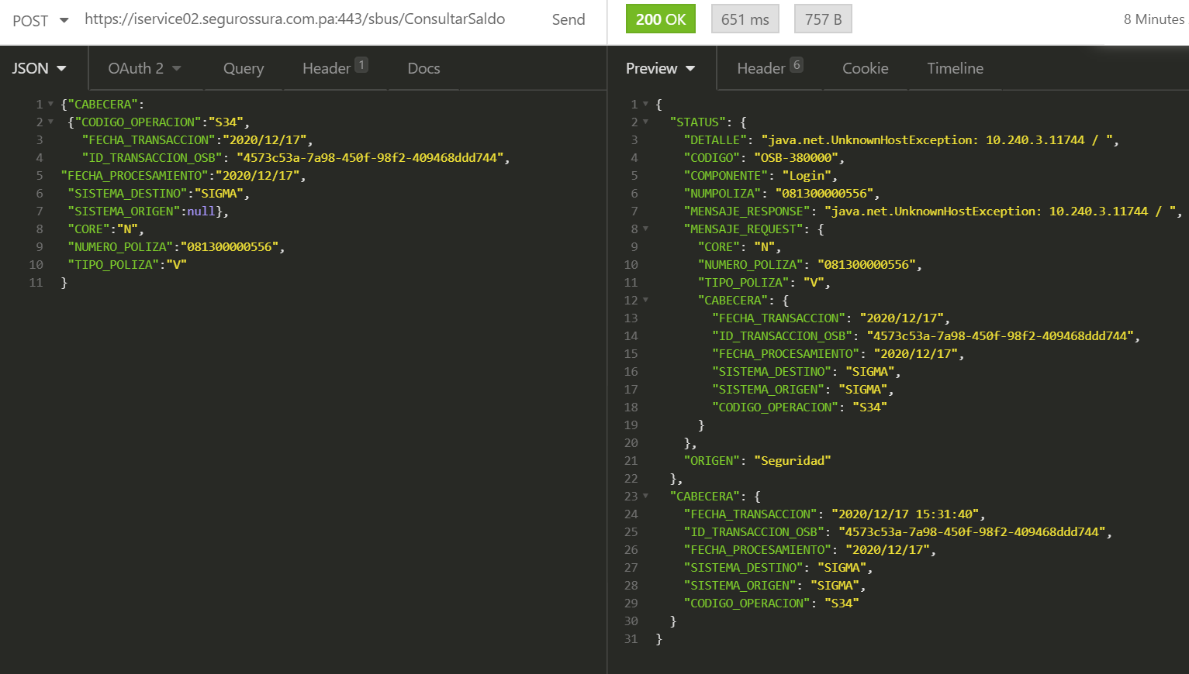
CASO DE PRUEBA ESCENARIO: Consultar Saldo Natural Vida - Inserción en Bitácora / Auditoría

Datos generales del caso de prueba
Caso de prueba N° |  | 001
Escenario |  | Consultar Saldo Natural Vida - Inserción en Bitácora / Auditoría
Descripción
Próposito |  | Inserción de registros en Bitácora/Auditoría del servicio de Consultar Saldo
Prerrequisitos
Tipo |  | Validación
Fecha ejecución |  | 17/12/2020
Tiempo de Ejecución
Ejecutado por |  | Johana Gutierrez

Paso del escenario |  | Variable o acción | ¿Pasó? | ¿Falló? | ¿Error? | Comentarios
Exito- Poliza con Saldo | Entrada | {"CABECERA": {"CODIGO_OPERACION":"S34", "FECHA_TRANSACCION":"2020/12/17", "ID_TRANSACCION_OSB": "4573c53a-7a98-450f-98f2-409468ddd744", "FECHA_PROCESAMIENTO":"2020/12/17", "SISTEMA_DESTINO":"SIGMA", "SISTEMA_ORIGEN":null}, "CORE":"N", "NUMERO_POLIZA":"081300000556", "TIPO_POLIZA":"V" } | SI
 | Resultado obtenido | { "STATUS": { "DETALLE": "Transaccion exitosa", "CODIGO": "200", "COMPONENTE": "ConsultarSaldo", "ORIGEN": "OSB" }, "OBJETO_SALDO_FRACCIONADO": { "POLIZA": { "CORE": "N", "VIGENCIA_FINAL": "1942/12/30", "MOROSIDAD": { "CORRIENTE": 122.14, "VENCIDO": 0, "SALDO_90": 0, "SALDO_30": 0, "SALDO_60": 0, "SALDO_120": 0, "NO_EXIGIBLE": 0 }, "TIPO_POLIZA": "V", "PERIODICIDAD": "M12", "IDENTIFICACION": "0000000607", "NUM_POLIZA_CARATULA": "081300000556", "SUBRAMO": "162", "CORREDORES": [ { "CODIGO_CORREDOR": "D1" }, { "CODIGO_CORREDOR": "" }, { "CODIGO_CORREDOR": "" }, { "CODIGO_CORREDOR": "" }, { "CODIGO_CORREDOR": "" } ], "NUMERO_POLIZA": "081300000556", "PRIMA_POR_COBRAR": 122.15, "ESTADO": 4, "VIGENCIA_INICIAL": "1993/12/30", "PRIMA_TOTAL": 1465.7, "SALDO_TOTAL": 122.14, "IMPUESTO": 69.8, "NUM_SOLICITUD": "2025", "PRIMA": 1395.9, "RAMO": "20", "ASEGURADOS": [ { "CODIGO_CLIENTE": "0000000607" }, { "CODIGO_CLIENTE": "" }, { "CODIGO_CLIENTE": "" }, { "CODIGO_CLIENTE": "" }, { "CODIGO_CLIENTE": "" } ], "PRIMA_LETRA": 5.82, "DESCTO_PRONTO_PAGO": 0, "DIA": "30" } }, "CABECERA": { "FECHA_TRANSACCION": "2020/12/17", "ID_TRANSACCION_OSB": "4573c53a-7a98-450f-98f2-409468ddd744", "FECHA_PROCESAMIENTO": "2020/12/17", "SISTEMA_DESTINO": "SIGMA", "SISTEMA_ORIGEN": "SIGMA", "CODIGO_OPERACION": "S34" } }
Exito- Poliza sin Saldo | Entrada | {"CABECERA": {"CODIGO_OPERACION":"S34", "FECHA_TRANSACCION":"2020/12/17", "ID_TRANSACCION_OSB": "4573c53a-7a98-450f-98f2-409468ddd744", "FECHA_PROCESAMIENTO":"2020/12/17", "SISTEMA_DESTINO":"SIGMA", "SISTEMA_ORIGEN":null}, "CORE":"N", "NUMERO_POLIZA":"08130000055 6", "TIPO_POLIZA":"V" } | SI
 | Resultado obtenido | { "STATUS": { "DETALLE": "Transaccion exitosa", "CODIGO": "200", "COMPONENTE": "ConsultarSaldo", "ORIGEN": "OSB" }, "OBJETO_SALDO_FRACCIONADO": { "POLIZA": "" }, "CABECERA": { "FECHA_TRANSACCION": "2020/12/17", "ID_TRANSACCION_OSB": "4573c53a-7a98-450f-98f2-409468ddd744", "FECHA_PROCESAMIENTO": "2020/12/17", "SISTEMA_DESTINO": "SIGMA", "SISTEMA_ORIGEN": "SIGMA", "CODIGO_OPERACION": "S34" } }
Error- Error de conexión | Entrada | {"CABECERA": {"CODIGO_OPERACION":"S34", "FECHA_TRANSACCION":"2020/12/17", "ID_TRANSACCION_OSB": "4573c53a-7a98-450f-98f2-409468ddd744", "FECHA_PROCESAMIENTO":"2020/12/17", "SISTEMA_DESTINO":"SIGMA", "SISTEMA_ORIGEN":null}, "CORE":"N", "NUMERO_POLIZA":"081300000556", "TIPO_POLIZA":"V" } | SI
 | Resultado obtenido | { "STATUS": { "DETALLE": "java.net.UnknownHostException: 10.240.3.11744 / ", "CODIGO": "OSB-380000", "COMPONENTE": "Login", "NUMPOLIZA": "081300000556", "MENSAJE_RESPONSE": "java.net.UnknownHostException: 10.240.3.11744 / ", "MENSAJE_REQUEST": { "CORE": "N", "NUMERO_POLIZA": "081300000556", "TIPO_POLIZA": "V", "CABECERA": { "FECHA_TRANSACCION": "2020/12/17", "ID_TRANSACCION_OSB": "4573c53a-7a98-450f-98f2-409468ddd744", "FECHA_PROCESAMIENTO": "2020/12/17", "SISTEMA_DESTINO": "SIGMA", "SISTEMA_ORIGEN": "SIGMA", "CODIGO_OPERACION": "S34" } }, "ORIGEN": "Seguridad" }, "CABECERA": { "FECHA_TRANSACCION": "2020/12/17 15:36:59", "ID_TRANSACCION_OSB": "4573c53a-7a98-450f-98f2-409468ddd744", "FECHA_PROCESAMIENTO": "2020/12/17", "SISTEMA_DESTINO": "SIGMA", "SISTEMA_ORIGEN": "SIGMA", "CODIGO_OPERACION": "S34" } }

Evidencia de Éxito: Poliza con Saldo

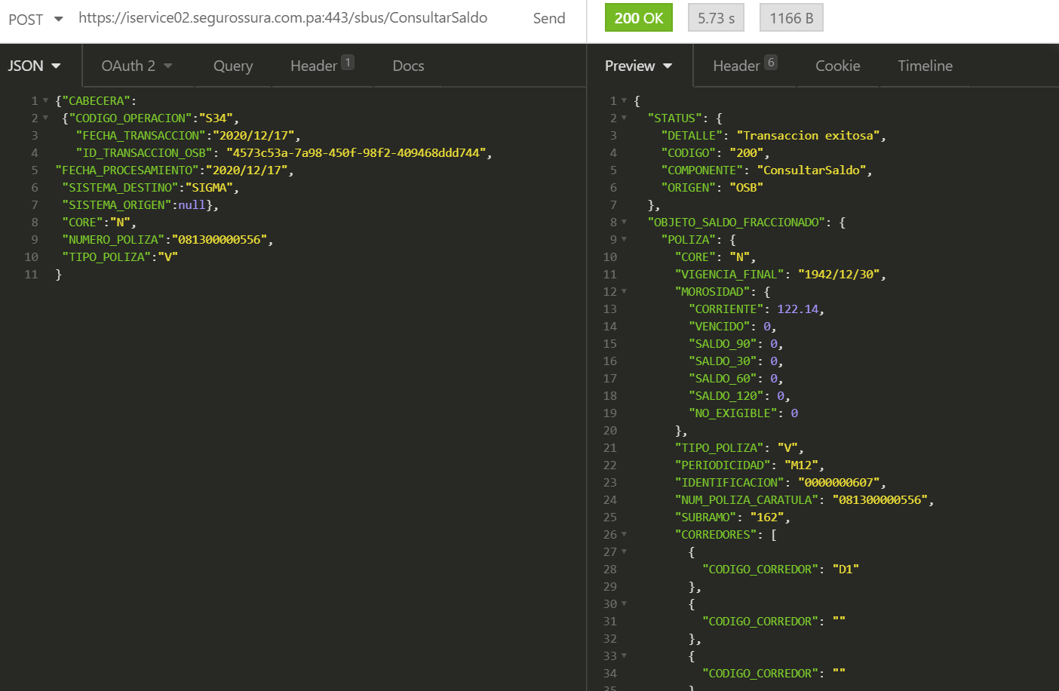

Evidencia de Exito: Poliza sin Saldo

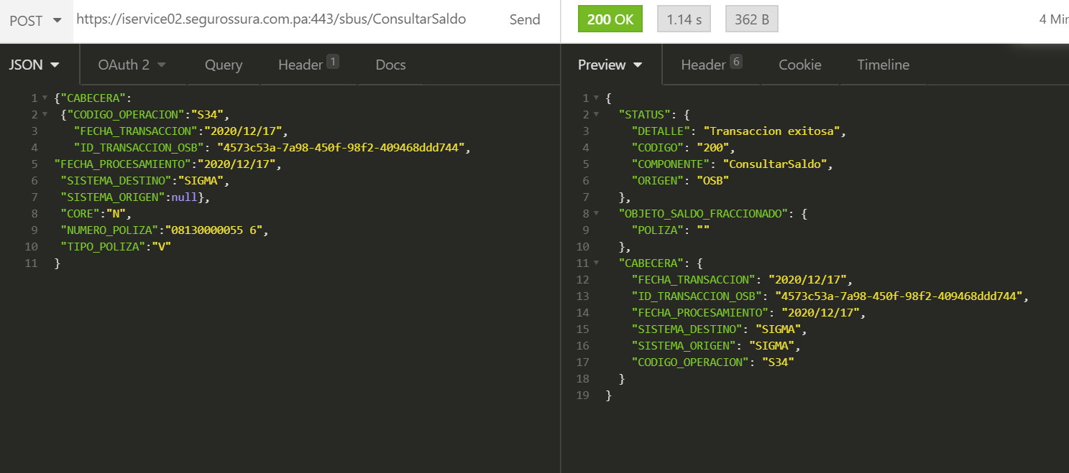
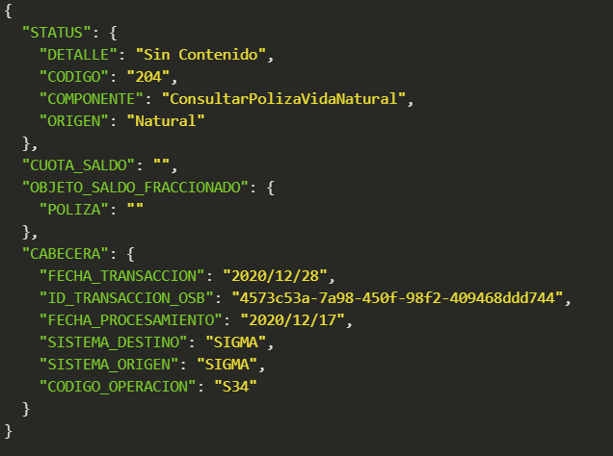

Evidencia de Error: Error- Error de conexión

ConsultarSaldoDanoBitacora
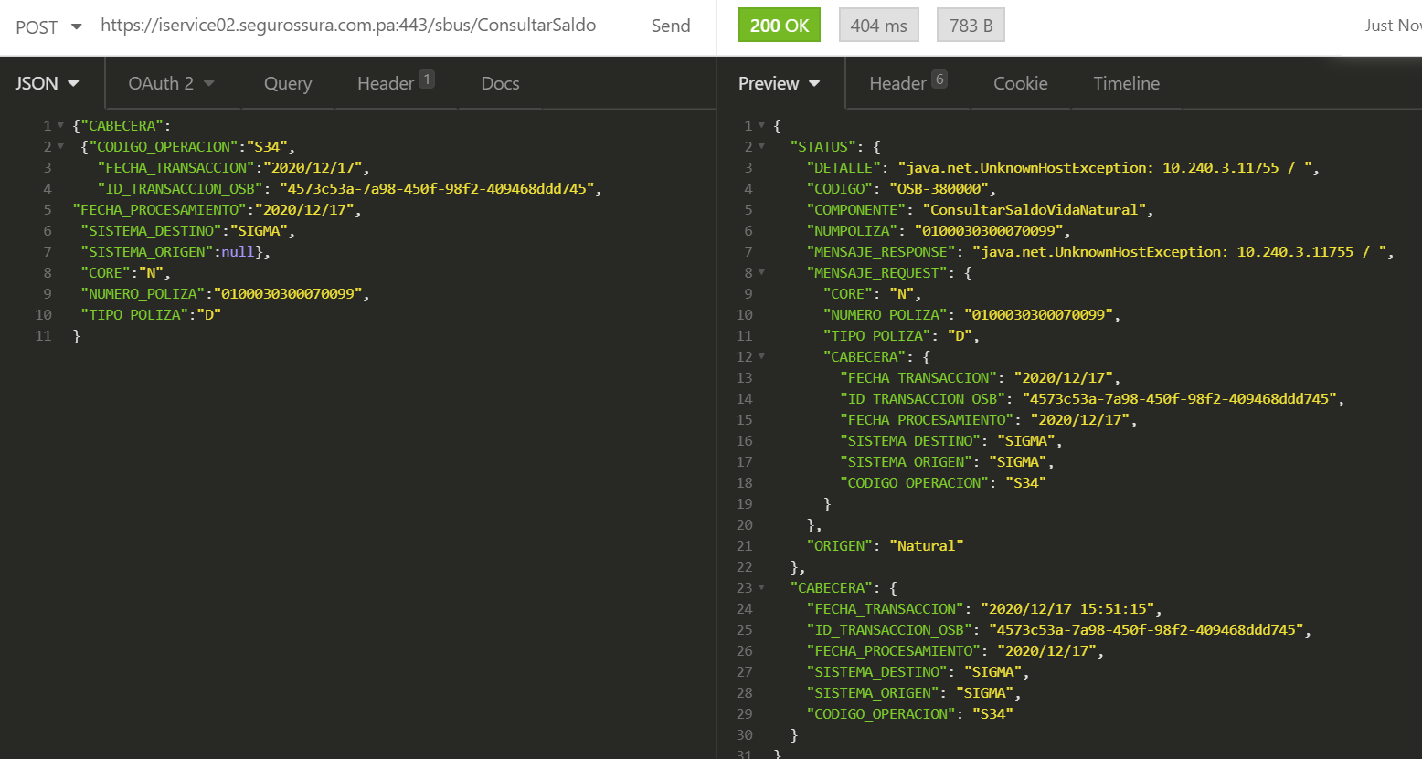
CASO DE PRUEBA ESCENARIO: Consultar Saldo Natural Daño - Inserción en Bitácora / Auditoría

Datos generales del caso de prueba
Caso de prueba N° |  | 002
Escenario |  | Consultar Saldo Natural Daño - Inserción en Bitácora / Auditoría
Descripción
Próposito |  | Inserción de registros en Bitácora/Auditoría del servicio de Consultar Saldo
Prerrequisitos
Tipo |  | Validación
Fecha ejecución |  | 17/12/2020
Tiempo de Ejecución
Ejecutado por |  | Johana Gutierrez

Paso del escenario |  | Variable o acción | ¿Pasó? | ¿Falló? | ¿Error? | Comentarios
Exito- Poliza con Saldo | Entrada | {"CABECERA": {"CODIGO_OPERACION":"S34", "FECHA_TRANSACCION":"2020/12/17", "ID_TRANSACCION_OSB": "4573c53a-7a98-450f-98f2-409468ddd745", "FECHA_PROCESAMIENTO":"2020/12/17", "SISTEMA_DESTINO":"SIGMA", "SISTEMA_ORIGEN":null}, "CORE":"N", "NUMERO_POLIZA":"0100030300070099", "TIPO_POLIZA":"D" } | SI
 | Resultado obtenido | { "STATUS": { "DETALLE": "Transaccion exitosa", "CODIGO": "200", "COMPONENTE": "ConsultarSaldo", "ORIGEN": "OSB" }, "CUOTA_SALDO": [ { "NUMERO_DE_CUOTA": 1, "FECHA_FIN_CUOTA": "2019/07/19", "MONTO_COBRAR": 0, "FECHA_INI_CUOTA": "2019/06/19" }, { "NUMERO_DE_CUOTA": 2, "FECHA_FIN_CUOTA": "2019/08/19", "MONTO_COBRAR": 0, "FECHA_INI_CUOTA": "2019/07/19" }, { "NUMERO_DE_CUOTA": 3, "FECHA_FIN_CUOTA": "2019/09/19", "MONTO_COBRAR": 0, "FECHA_INI_CUOTA": "2019/08/19" } ], "OBJETO_SALDO_FRACCIONADO": {}, "CABECERA": { "FECHA_TRANSACCION": "2020/12/17", "ID_TRANSACCION_OSB": "4573c53a-7a98-450f-98f2-409468ddd745", "FECHA_PROCESAMIENTO": "2020/12/17", "SISTEMA_DESTINO": "SIGMA", "SISTEMA_ORIGEN": "SIGMA", "CODIGO_OPERACION": "S34" } }
Exito- Poliza sin Saldo | Entrada | {"CABECERA": {"CODIGO_OPERACION":"S34", "FECHA_TRANSACCION":"2020/12/17", "ID_TRANSACCION_OSB": "4573c53a-7a98-450f-98f2-409468ddd745", "FECHA_PROCESAMIENTO":"2020/12/17", "SISTEMA_DESTINO":"SIGMA", "SISTEMA_ORIGEN":null}, "CORE":"N", "NUMERO_POLIZA":"01000303000700 99", "TIPO_POLIZA":"D" } | SI
 | Resultado obtenido | { "STATUS": { "DETALLE": "Transaccion exitosa", "CODIGO": "200", "COMPONENTE": "ConsultarSaldo", "ORIGEN": "OSB" }, "CUOTA_SALDO": "", "OBJETO_SALDO_FRACCIONADO": {}, "CABECERA": { "FECHA_TRANSACCION": "2020/12/17", "ID_TRANSACCION_OSB": "4573c53a-7a98-450f-98f2-409468ddd745", "FECHA_PROCESAMIENTO": "2020/12/17", "SISTEMA_DESTINO": "SIGMA", "SISTEMA_ORIGEN": "SIGMA", "CODIGO_OPERACION": "S34" } }
Error- Error de conexión | Entrada | {"CABECERA": {"CODIGO_OPERACION":"S34", "FECHA_TRANSACCION":"2020/12/17", "ID_TRANSACCION_OSB": "4573c53a-7a98-450f-98f2-409468ddd745", "FECHA_PROCESAMIENTO":"2020/12/17", "SISTEMA_DESTINO":"SIGMA", "SISTEMA_ORIGEN":null}, "CORE":"N", "NUMERO_POLIZA":"0100030300070099", "TIPO_POLIZA":"D" } | SI
 | Resultado obtenido | { "STATUS": { "DETALLE": "java.net.UnknownHostException: 10.240.3.11755 / ", "CODIGO": "OSB-380000", "COMPONENTE": "ConsultarSaldoVidaNatural", "NUMPOLIZA": "0100030300070099", "MENSAJE_RESPONSE": "java.net.UnknownHostException: 10.240.3.11755 / ", "MENSAJE_REQUEST": { "CORE": "N", "NUMERO_POLIZA": "0100030300070099", "TIPO_POLIZA": "D", "CABECERA": { "FECHA_TRANSACCION": "2020/12/17", "ID_TRANSACCION_OSB": "4573c53a-7a98-450f-98f2-409468ddd745", "FECHA_PROCESAMIENTO": "2020/12/17", "SISTEMA_DESTINO": "SIGMA", "SISTEMA_ORIGEN": "SIGMA", "CODIGO_OPERACION": "S34" } }, "ORIGEN": "Natural" }, "CABECERA": { "FECHA_TRANSACCION": "2020/12/18 15:40:8", "ID_TRANSACCION_OSB": "4573c53a-7a98-450f-98f2-409468ddd745", "FECHA_PROCESAMIENTO": "2020/12/17", "SISTEMA_DESTINO": "SIGMA", "SISTEMA_ORIGEN": "SIGMA", "CODIGO_OPERACION": "S34" } }

Evidencia de Éxito: Poliza con Saldo

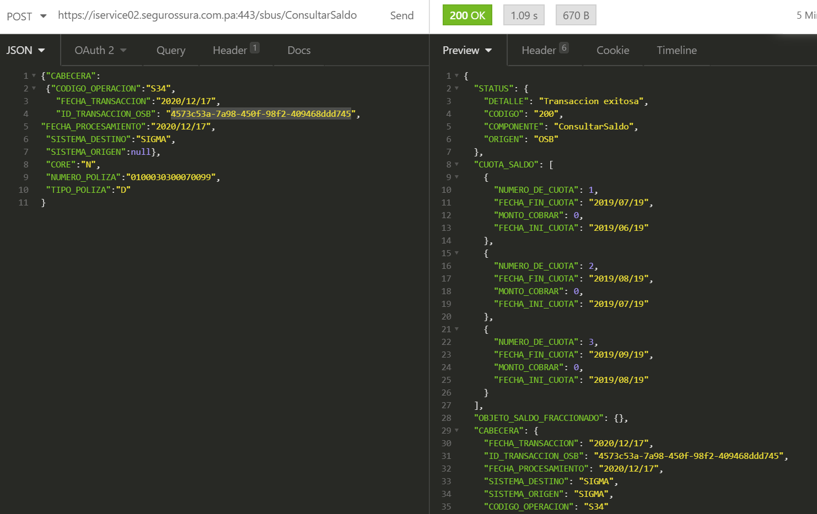

Evidencia de Exito: Poliza sin Saldo

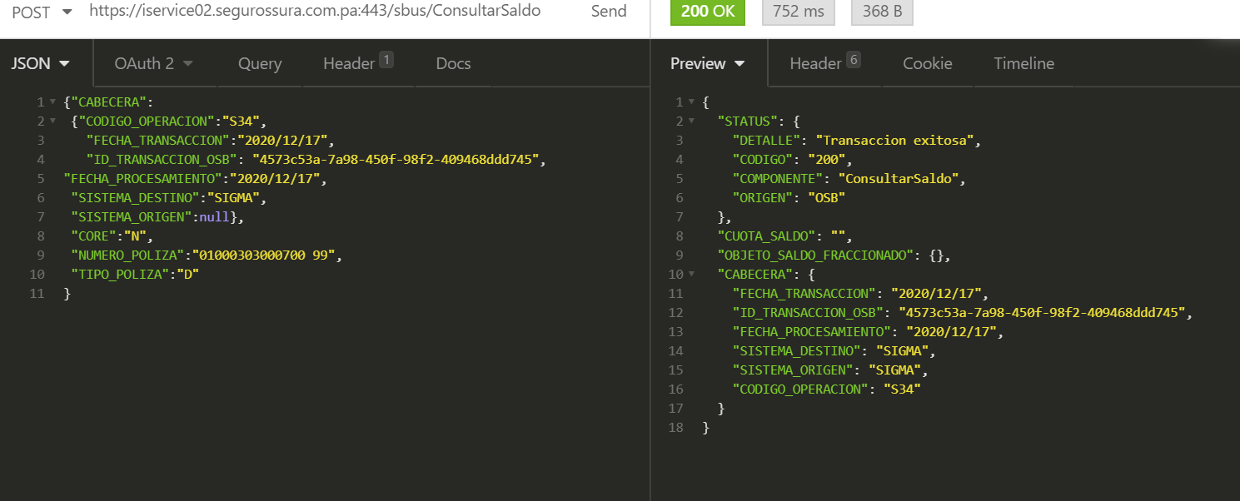
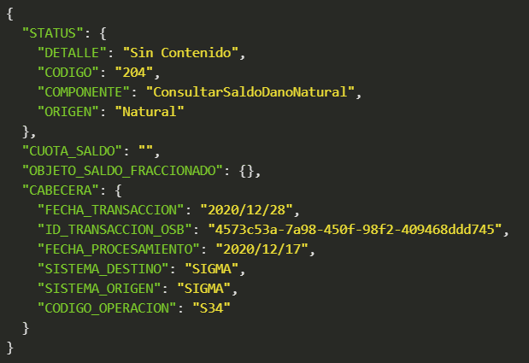

Evidencia de Error: Error- Error de conexión

ConsultarSaldoPremiumBitacora
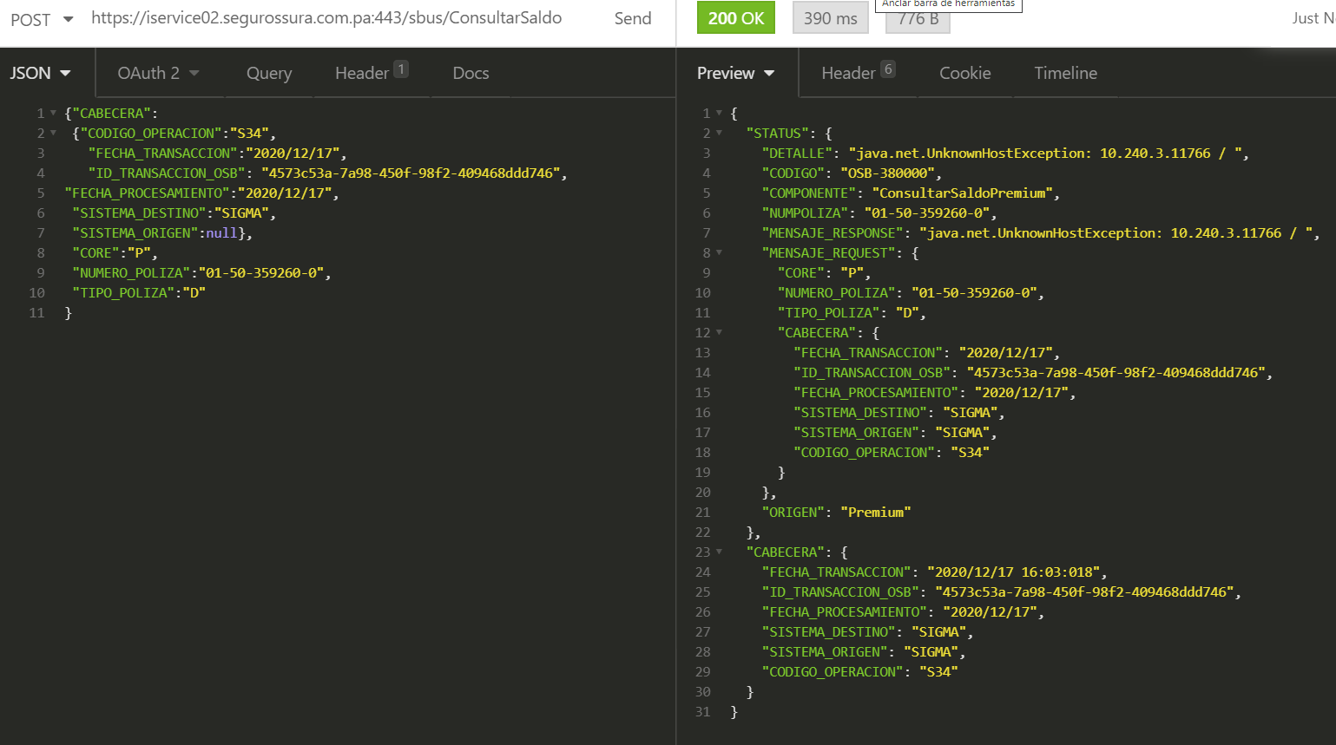
CASO DE PRUEBA ESCENARIO: Consultar Saldo Premium - Inserción en Bitácora / Auditoría

Datos generales del caso de prueba
Caso de prueba N° |  | 003
Escenario |  | Consultar Saldo Premium - Inserción en Bitácora / Auditoría
Descripción
Próposito |  | Inserción de registros en Bitácora/Auditoría del servicio de Consultar Saldo
Prerrequisitos
Tipo |  | Validación
Fecha ejecución |  | 17/12/2020
Tiempo de Ejecución
Ejecutado por |  | Johana Gutierrez

Paso del escenario |  | Variable o acción | ¿Pasó? | ¿Falló? | ¿Error? | Comentarios
Exito- Poliza con Saldo | Entrada | {"CABECERA": {"CODIGO_OPERACION":"S34", "FECHA_TRANSACCION":"2020/12/17", "ID_TRANSACCION_OSB": "4573c53a-7a98-450f-98f2-409468ddd746", "FECHA_PROCESAMIENTO":"2020/12/17", "SISTEMA_DESTINO":"SIGMA", "SISTEMA_ORIGEN":null}, "CORE":"P", "NUMERO_POLIZA":"01-50-359260-0", "TIPO_POLIZA":"D" } | SI
 | Resultado obtenido | { "STATUS": { "DETALLE": "Transaccion exitosa", "CODIGO": "200", "COMPONENTE": "ConsultarSaldo", "ORIGEN": "OSB" }, "CUOTA_SALDO": [ { "NUMERO_DE_CUOTA": 1, "FECHA_FIN_CUOTA": "2009/03/15", "MONTO_COBRAR": 65.4, "FECHA_INI_CUOTA": "2009/02/15" }, { "NUMERO_DE_CUOTA": 2, "FECHA_FIN_CUOTA": "2009/04/15", "MONTO_COBRAR": 65.4, "FECHA_INI_CUOTA": "2009/03/15" }, { "NUMERO_DE_CUOTA": 3, "FECHA_FIN_CUOTA": "2009/05/15", "MONTO_COBRAR": 65.4, "FECHA_INI_CUOTA": "2009/04/15" }, { "NUMERO_DE_CUOTA": 4, "FECHA_FIN_CUOTA": "2009/06/15", "MONTO_COBRAR": 65.4, "FECHA_INI_CUOTA": "2009/05/15" }, { "NUMERO_DE_CUOTA": 5, "FECHA_FIN_CUOTA": "2009/07/15", "MONTO_COBRAR": 65.4, "FECHA_INI_CUOTA": "2009/06/15" }, { "NUMERO_DE_CUOTA": 6, "FECHA_FIN_CUOTA": "2009/08/15", "MONTO_COBRAR": 65.41, "FECHA_INI_CUOTA": "2009/07/15" } ], "OBJETO_SALDO_FRACCIONADO": {}, "CABECERA": { "FECHA_TRANSACCION": "2020/12/17", "ID_TRANSACCION_OSB": "4573c53a-7a98-450f-98f2-409468ddd746", "FECHA_PROCESAMIENTO": "2020/12/17", "SISTEMA_DESTINO": "SIGMA", "SISTEMA_ORIGEN": "SIGMA", "CODIGO_OPERACION": "S34" } }
Exito- Poliza sin Saldo | Entrada | {"CABECERA": {"CODIGO_OPERACION":"S34", "FECHA_TRANSACCION":"2020/12/17", "ID_TRANSACCION_OSB": "4573c53a-7a98-450f-98f2-409468ddd746", "FECHA_PROCESAMIENTO":"2020/12/17", "SISTEMA_DESTINO":"SIGMA", "SISTEMA_ORIGEN":null}, "CORE":"P", "NUMERO_POLIZA":"01-50-35920", "TIPO_POLIZA":"D" } | SI
 | Resultado obtenido | { "STATUS": { "DETALLE": "Transaccion exitosa", "CODIGO": "200", "COMPONENTE": "ConsultarSaldo", "ORIGEN": "OSB" }, "CUOTA_SALDO": "", "OBJETO_SALDO_FRACCIONADO": {}, "CABECERA": { "FECHA_TRANSACCION": "2020/12/17", "ID_TRANSACCION_OSB": "4573c53a-7a98-450f-98f2-409468ddd746", "FECHA_PROCESAMIENTO": "2020/12/17", "SISTEMA_DESTINO": "SIGMA", "SISTEMA_ORIGEN": "SIGMA", "CODIGO_OPERACION": "S34" } }
Error- Error de conexión | Entrada | {"CABECERA": {"CODIGO_OPERACION":"S34", "FECHA_TRANSACCION":"2020/12/17", "ID_TRANSACCION_OSB": "4573c53a-7a98-450f-98f2-409468ddd746", "FECHA_PROCESAMIENTO":"2020/12/17", "SISTEMA_DESTINO":"SIGMA", "SISTEMA_ORIGEN":null}, "CORE":"P", "NUMERO_POLIZA":"01-50-359260-0", "TIPO_POLIZA":"D" } | SI
 | Resultado obtenido | { "STATUS": { "DETALLE": "java.net.UnknownHostException: 10.240.3.11766 / ", "CODIGO": "OSB-380000", "COMPONENTE": "ConsultarSaldoPremium", "NUMPOLIZA": "01-50-359260-0", "MENSAJE_RESPONSE": "java.net.UnknownHostException: 10.240.3.11766 / ", "MENSAJE_REQUEST": { "CORE": "P", "NUMERO_POLIZA": "01-50-359260-0", "TIPO_POLIZA": "D", "CABECERA": { "FECHA_TRANSACCION": "2020/12/17", "ID_TRANSACCION_OSB": "4573c53a-7a98-450f-98f2-409468ddd746", "FECHA_PROCESAMIENTO": "2020/12/17", "SISTEMA_DESTINO": "SIGMA", "SISTEMA_ORIGEN": "SIGMA", "CODIGO_OPERACION": "S34" } }, "ORIGEN": "Premium" }, "CABECERA": { "FECHA_TRANSACCION": "2020/12/17 15:42:29", "ID_TRANSACCION_OSB": "4573c53a-7a98-450f-98f2-409468ddd746", "FECHA_PROCESAMIENTO": "2020/12/17", "SISTEMA_DESTINO": "SIGMA", "SISTEMA_ORIGEN": "SIGMA", "CODIGO_OPERACION": "S34" } }

Evidencia de Éxito: Poliza con Saldo

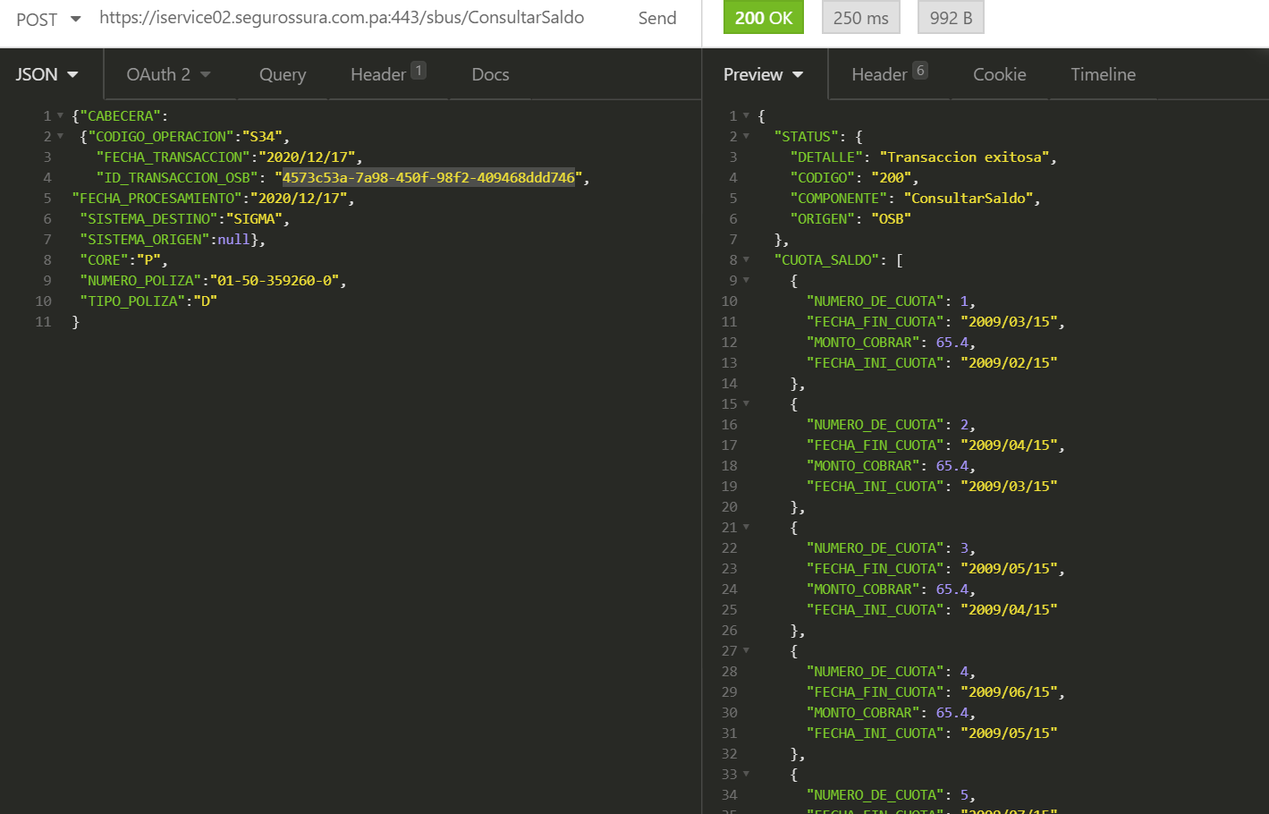

Evidencia de Exito: Poliza sin Saldo

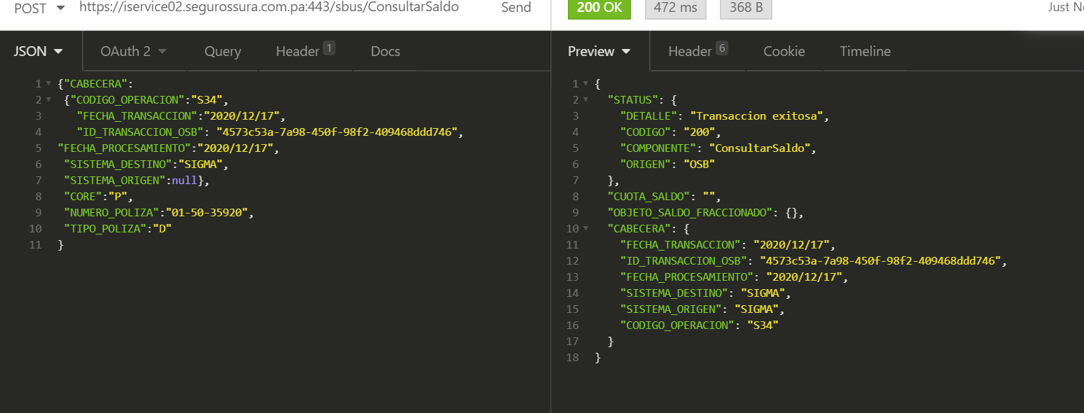
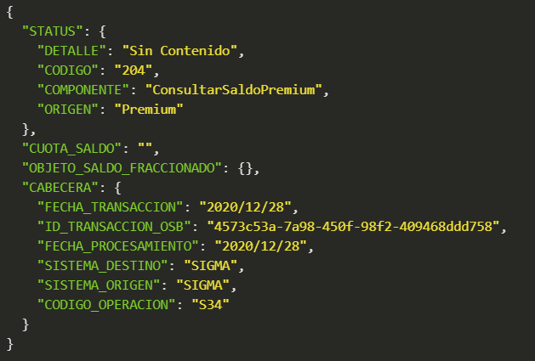

Evidencia de Error: Error- Error de conexión

AplicaPagoVidaBitacora
CASO DE PRUEBA ESCENARIO: Aplica Pago Natural Vida - Inserción en Bitácora / Auditoría

Datos generales del caso de prueba
Caso de prueba N° |  | 004
Escenario |  | Aplica Pago Natural Vida - Inserción en Bitácora / Auditoría
Descripción
Próposito |  | Inserción de registros en Bitácora/Auditoría del servicio de Aplica Pago
Prerrequisitos
Tipo |  | Validación
Fecha ejecución |  | 18/01/2021
Tiempo de Ejecución
Ejecutado por |  | Johana Gutierrez

Paso del escenario |  | Variable o acción | ¿Pasó? | ¿Falló? | ¿Error? | Comentarios
Exito- Poliza aplicada | Entrada | { "CABECERA":{ "CODIGO_OPERACION":"S34", "FECHA_TRANSACCION":"2021/01/14", "SISTEMA_DESTINO":"SIGMA", "SISTEMA_ORIGEN":"NATURAL" }, "CORE":"N", "NUMERO_POLIZA":"081300057266", "TIPO_POLIZA":"V", "PROCESO":"PANAMA_PAGOS_AUTOMAT", "REFERENCIA":"907038908", "TIPO_CUENTA":"T", "MONTO":"30.00", "FECHA":"2021-01-14", "IDENTIFICACION_CLIENTE":"4-748-195", "LOTE":"SIGMA09067214012021", "REGISTRO_FINAL":null, "TOTAL_REGISTRO":"2", "ESTADO_PAGO":"A" } | SI
 | Resultado obtenido | { "STATUS": { "DETALLE": "Transaccion Exitosa", "CODIGO": "200", "COMPONENTE": "Exp_AplicarPago", "ORIGEN": "OSB" }, "CABECERA": { "FECHA_TRANSACCION": "2021/1/18", "ID_TRANSACCION_OSB": "cfacf7e7-4ba1-4afb-93f2-2b1614344ff5", "FECHA_PROCESAMIENTO": "2021/1/18", "SISTEMA_DESTINO": "SIGMA", "SISTEMA_ORIGEN": "NATURAL", "CODIGO_OPERACION": "S34" } }
Error - Poliza con error en core | Entrada | { "CABECERA":{ "CODIGO_OPERACION":"S34", "FECHA_TRANSACCION":"2021/01/14", "SISTEMA_DESTINO":"SIGMA", "SISTEMA_ORIGEN":"NATURAL" }, "CORE":"N", "NUMERO_POLIZA":"081300057266", "TIPO_POLIZA":"V", "PROCESO":"PANAMA_PAGOS_AUTOMAT", "REFERENCIA":"907038908", "TIPO_CUENTA":"T", "MONTO":"30.00", "FECHA":"2021-01-14", "IDENTIFICACION_CLIENTE":"4-748-195", "LOTE":"SIGMA09067214012021", "REGISTRO_FINAL":null, "TOTAL_REGISTRO":"2", "ESTADO_PAGO":"A" } | SI
 | Resultado obtenido | { "STATUS": { "DETALLE": "Transaccion Exitosa", "CODIGO": "200", "COMPONENTE": "Exp_AplicarPago", "ORIGEN": "OSB" }, "CABECERA": { "FECHA_TRANSACCION": "2021/1/18", "ID_TRANSACCION_OSB": "cfacf7e7-4ba1-4afb-93f2-2b1614344ff5", "FECHA_PROCESAMIENTO": "2021/1/18", "SISTEMA_DESTINO": "SIGMA", "SISTEMA_ORIGEN": "NATURAL", "CODIGO_OPERACION": "S34" } }
Error- Error de conexión | Entrada | { "CABECERA":{ "CODIGO_OPERACION":"S34", "FECHA_TRANSACCION":"2021/01/14", "SISTEMA_DESTINO":"SIGMA", "SISTEMA_ORIGEN":"NATURAL" }, "CORE":"N", "NUMERO_POLIZA":"081300057266", "TIPO_POLIZA":"V", "PROCESO":"PANAMA_PAGOS_AUTOMAT", "REFERENCIA":"907038908", "TIPO_CUENTA":"T", "MONTO":"30.00", "FECHA":"2021-01-14", "IDENTIFICACION_CLIENTE":"4-748-195", "LOTE":"SIGMA09067214012021", "REGISTRO_FINAL":null, "TOTAL_REGISTRO":"2", "ESTADO_PAGO":"A" } | SI
 | Resultado obtenido | { "STATUS": { "DETALLE": "Transaccion Exitosa", "CODIGO": "200", "COMPONENTE": "Exp_AplicarPago", "ORIGEN": "OSB" }, "CABECERA": { "FECHA_TRANSACCION": "2021/1/18", "ID_TRANSACCION_OSB": "cfacf7e7-4ba1-4afb-93f2-2b1614344ff5", "FECHA_PROCESAMIENTO": "2021/1/18", "SISTEMA_DESTINO": "SIGMA", "SISTEMA_ORIGEN": "NATURAL", "CODIGO_OPERACION": "S34" } }

Evidencia de Exito- Poliza aplicada

Evidencia deError - Poliza con error en core

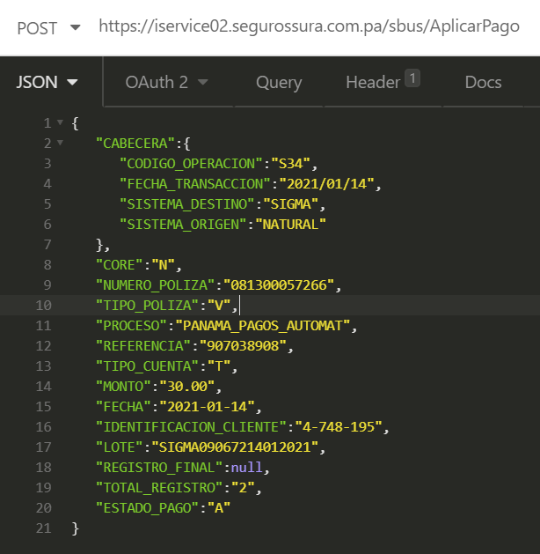

 |  |  |  | Registro en bitácora de error en el core

Evidencia de Error:Error- Error de conexión

Request enviado a servicio asíncrono: |  |  | Se modificó la url de conexión a SAP:

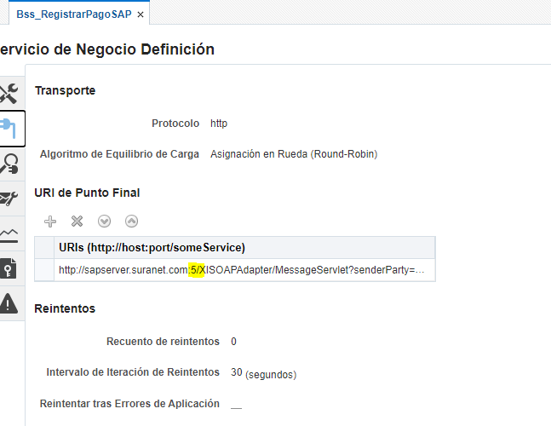

 |  |  | Registro en la bitácora del error de conexión:

AplicaPagoDanoBitacora
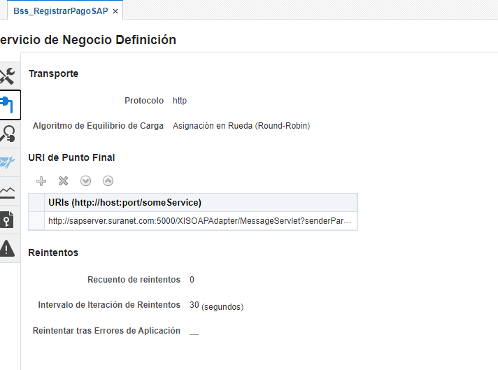
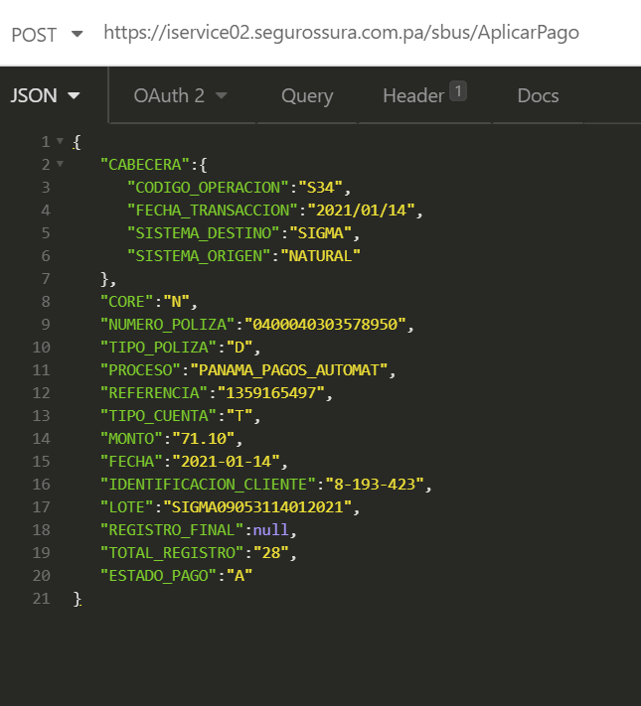
CASO DE PRUEBA ESCENARIO: Aplica Pago Natural Daño - Inserción en Bitácora / Auditoría

Datos generales del caso de prueba
Caso de prueba N° |  | 005
Escenario |  | Aplica Pago Natural Daño - Inserción en Bitácora / Auditoría
Descripción
Próposito |  | Inserción de registros en Bitácora/Auditoría del servicio de Aplica Pago
Prerrequisitos
Tipo |  | Validación
Fecha ejecución |  | 18/01/2021
Tiempo de Ejecución
Ejecutado por |  | Johana Gutierrez

Paso del escenario |  | Variable o acción | ¿Pasó? | ¿Falló? | ¿Error? | Comentarios
Exito- Poliza | Entrada | { "CABECERA":{ "CODIGO_OPERACION":"S34", "FECHA_TRANSACCION":"2021/01/14", "SISTEMA_DESTINO":"SIGMA", "SISTEMA_ORIGEN":"NATURAL" }, "CORE":"N", "NUMERO_POLIZA":"0400040303586629", "TIPO_POLIZA":"D", "PROCESO":"PANAMA_PAGOS_AUTOMAT", "REFERENCIA":"24625023", "TIPO_CUENTA":"T", "MONTO":"30.34", "FECHA":"2021-01-14", "IDENTIFICACION_CLIENTE":"62614-8-352542", "LOTE":"SIGMA09068114012021", "REGISTRO_FINAL":null, "TOTAL_REGISTRO":"2", "ESTADO_PAGO":"A" } | SI
 | Resultado obtenido | { "STATUS": { "DETALLE": "Transaccion Exitosa", "CODIGO": "200", "COMPONENTE": "Exp_AplicarPago", "ORIGEN": "OSB" }, "CABECERA": { "FECHA_TRANSACCION": "2021/1/18", "ID_TRANSACCION_OSB": "fcbc4823-a392-4bf0-ba74-d448697a0076", "FECHA_PROCESAMIENTO": "2021/1/18", "SISTEMA_DESTINO": "SIGMA", "SISTEMA_ORIGEN": "NATURAL", "CODIGO_OPERACION": "S34" } }
Error - Poliza con error en core | Entrada | { "CABECERA":{ "CODIGO_OPERACION":"S34", "FECHA_TRANSACCION":"2021/01/14", "SISTEMA_DESTINO":"SIGMA", "SISTEMA_ORIGEN":"NATURAL" }, "CORE":"N", "NUMERO_POLIZA":"0400", "TIPO_POLIZA":"D", "PROCESO":"PANAMA_PAGOS_AUTOMAT", "REFERENCIA":"24625023", "TIPO_CUENTA":"T", "MONTO":"30.34", "FECHA":"2021-01-14", "IDENTIFICACION_CLIENTE":"62614-8-352542", "LOTE":"SIGMA09068114012021", "REGISTRO_FINAL":null, "TOTAL_REGISTRO":"2", "ESTADO_PAGO":"A" } | SI
 | Resultado obtenido | { "STATUS": { "DETALLE": "Transaccion Exitosa", "CODIGO": "200", "COMPONENTE": "Exp_AplicarPago", "ORIGEN": "OSB" }, "CABECERA": { "FECHA_TRANSACCION": "2021/1/18", "ID_TRANSACCION_OSB": "fcbc4823-a392-4bf0-ba74-d448697a0076", "FECHA_PROCESAMIENTO": "2021/1/18", "SISTEMA_DESTINO": "SIGMA", "SISTEMA_ORIGEN": "NATURAL", "CODIGO_OPERACION": "S34" } }
Error- Error de conexión | Entrada | { "CABECERA":{ "CODIGO_OPERACION":"S34", "FECHA_TRANSACCION":"2021/01/14", "SISTEMA_DESTINO":"SIGMA", "SISTEMA_ORIGEN":"NATURAL" }, "CORE":"N", "NUMERO_POLIZA":"0400040303586629", "TIPO_POLIZA":"D", "PROCESO":"PANAMA_PAGOS_AUTOMAT", "REFERENCIA":"24625023", "TIPO_CUENTA":"T", "MONTO":"30.34", "FECHA":"2021-01-14", "IDENTIFICACION_CLIENTE":"62614-8-352542", "LOTE":"SIGMA09068114012021", "REGISTRO_FINAL":null, "TOTAL_REGISTRO":"2", "ESTADO_PAGO":"A" } | SI
 | Resultado obtenido | { "STATUS": { "DETALLE": "Transaccion Exitosa", "CODIGO": "200", "COMPONENTE": "Exp_AplicarPago", "ORIGEN": "OSB" }, "CABECERA": { "FECHA_TRANSACCION": "2021/1/18", "ID_TRANSACCION_OSB": "fcbc4823-a392-4bf0-ba74-d448697a0076", "FECHA_PROCESAMIENTO": "2021/1/18", "SISTEMA_DESTINO": "SIGMA", "SISTEMA_ORIGEN": "NATURAL", "CODIGO_OPERACION": "S34" } }

Evidencia de Exito- Poliza aplicada

Evidencia deError - Poliza con error en core

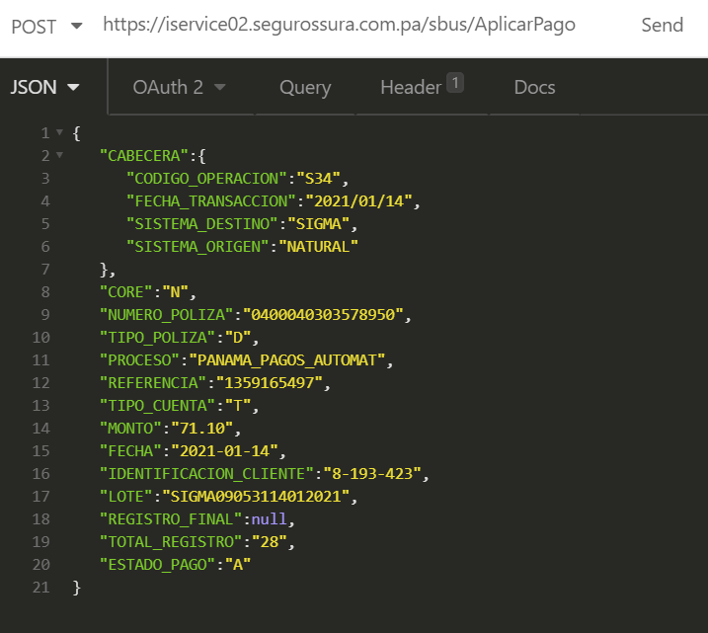

Evidencia de Error:Error- Error de conexión

AplicaPagoPremiumBitacora
CASO DE PRUEBA ESCENARIO: Aplica Pago Premium - Inserción en Bitácora / Auditoría

Datos generales del caso de prueba
Caso de prueba N° |  | 006
Escenario |  | Aplica Pago Premium - Inserción en Bitácora / Auditoría
Descripción
Próposito |  | Inserción de registros en Bitácora/Auditoría del servicio de Aplica Pago
Prerrequisitos
Tipo |  | Validación
Fecha ejecución |  | 18/01/2021
Tiempo de Ejecución
Ejecutado por |  | Johana Gutierrez

Paso del escenario |  | Variable o acción | ¿Pasó? | ¿Falló? | ¿Error? | Comentarios
Exito- Poliza | Entrada | { "CABECERA":{ "CODIGO_OPERACION":"S34", "FECHA_TRANSACCION":"2021/01/14", "SISTEMA_DESTINO":"SIGMA", "SISTEMA_ORIGEN":"PREMIUM" }, "CORE":"P", "NUMERO_POLIZA":"02-50-331594-12", "TIPO_POLIZA":"V", "PROCESO":"PANAMA_PAGOS_AUTOMAT", "REFERENCIA":"564083017", "TIPO_CUENTA":"T", "MONTO":"23.05", "FECHA":"2021-01-14", "IDENTIFICACION_CLIENTE":"PAS513851", "LOTE":"SIGMA09050914012021", "REGISTRO_FINAL":null, "TOTAL_REGISTRO":"1", "ESTADO_PAGO":"A" } | SI
 | Resultado obtenido | { "STATUS": { "DETALLE": "Transaccion Exitosa", "CODIGO": "200", "COMPONENTE": "Exp_AplicarPago", "ORIGEN": "OSB" }, "CABECERA": { "FECHA_TRANSACCION": "2021/1/19", "ID_TRANSACCION_OSB": "30f8f481-92fe-4d88-b4b2-d66de7679f41", "FECHA_PROCESAMIENTO": "2021/1/19", "SISTEMA_DESTINO": "SIGMA", "SISTEMA_ORIGEN": "PREMIUM", "CODIGO_OPERACION": "S34" } }
Error - Poliza con error en core | Entrada | { "CABECERA":{ "CODIGO_OPERACION":"S34", "FECHA_TRANSACCION":"2021/01/14", "SISTEMA_DESTINO":"SIGMA", "SISTEMA_ORIGEN":"PREMIUM" }, "CORE":"P", "NUMERO_POLIZA":"02-50-331594-12", "TIPO_POLIZA":"V", "PROCESO":"PANAMA_PAGOS_AUTOMAT", "REFERENCIA":"564083017", "TIPO_CUENTA":"T", "MONTO":"23.05", "FECHA":"2021-01-14", "IDENTIFICACION_CLIENTE":"PAS513851", "LOTE":"SIGMA09050914012021", "REGISTRO_FINAL":null, "TOTAL_REGISTRO":"0", "ESTADO_PAGO":"A" } | SI
 | Resultado obtenido | { "STATUS": { "DETALLE": "Transaccion Exitosa", "CODIGO": "200", "COMPONENTE": "Exp_AplicarPago", "ORIGEN": "OSB" }, "CABECERA": { "FECHA_TRANSACCION": "2021/1/19", "ID_TRANSACCION_OSB": "30f8f481-92fe-4d88-b4b2-d66de7679f41", "FECHA_PROCESAMIENTO": "2021/1/19", "SISTEMA_DESTINO": "SIGMA", "SISTEMA_ORIGEN": "PREMIUM", "CODIGO_OPERACION": "S34" } }
Error- Error de conexión | Entrada | { "CABECERA":{ "CODIGO_OPERACION":"S34", "FECHA_TRANSACCION":"2021/01/14", "SISTEMA_DESTINO":"SIGMA", "SISTEMA_ORIGEN":"PREMIUM" }, "CORE":"P", "NUMERO_POLIZA":"02-50-331594-12", "TIPO_POLIZA":"V", "PROCESO":"PANAMA_PAGOS_AUTOMAT", "REFERENCIA":"564083017", "TIPO_CUENTA":"T", "MONTO":"23.05", "FECHA":"2021-01-14", "IDENTIFICACION_CLIENTE":"PAS513851", "LOTE":"SIGMA09050914012021", "REGISTRO_FINAL":null, "TOTAL_REGISTRO":"1", "ESTADO_PAGO":"A" } | SI
 | Resultado obtenido | { "STATUS": { "DETALLE": "Transaccion Exitosa", "CODIGO": "200", "COMPONENTE": "Exp_AplicarPago", "ORIGEN": "OSB" }, "CABECERA": { "FECHA_TRANSACCION": "2021/1/19", "ID_TRANSACCION_OSB": "30f8f481-92fe-4d88-b4b2-d66de7679f41", "FECHA_PROCESAMIENTO": "2021/1/19", "SISTEMA_DESTINO": "SIGMA", "SISTEMA_ORIGEN": "PREMIUM", "CODIGO_OPERACION": "S34" } }

Evidencia de Exito- Poliza aplicada

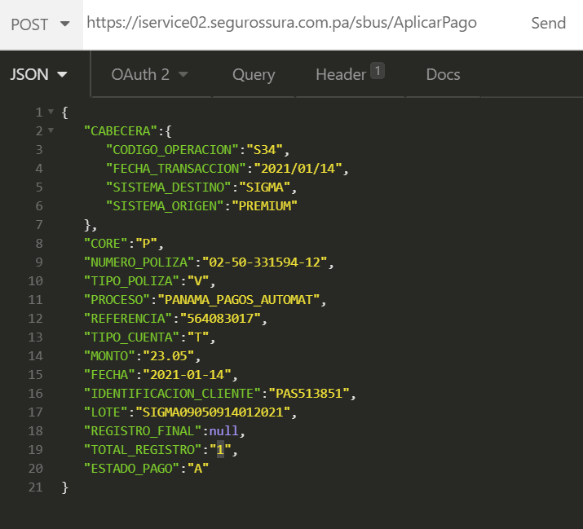

Evidencia deError - Poliza con error en core

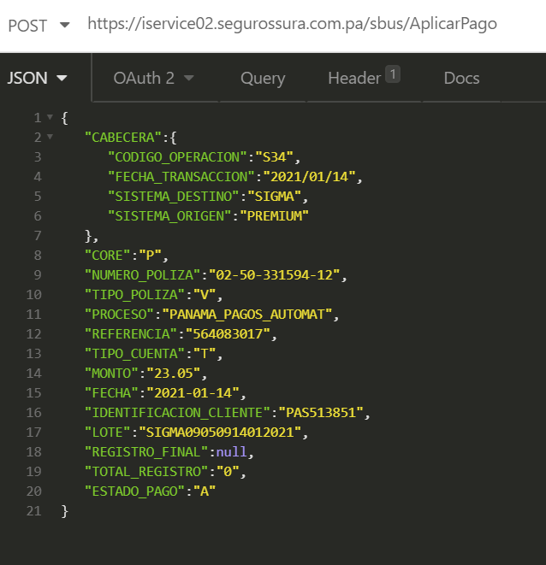

Evidencia de Error:Error- Error de conexión

